Sheet1
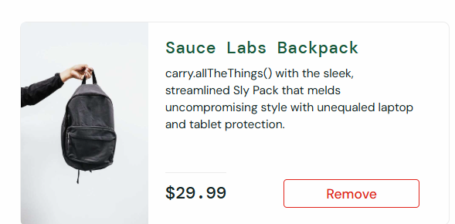
ID | Título do Caso de Teste | Descrição | Dados de Entrada / Ação | Resultado Esperado | Status
TC01 | Login com credenciais válidas | Verificar se o usuário consegue logar com usuário e senha válidos | standard_user / secret_sauce | Redirecionar para a página de produtos | Passou
TC02 | Login com senha inválida | Verificar se o sistema exibe erro ao usar senha incorreta | standard_user / senha_errada | Mensagem de erro: 'Username and password do not match...' | Passou
TC03 | Login com usuário bloqueado | Verificar se o login falha com usuário bloqueado | locked_out_user / secret_sauce | Mensagem de erro: 'Sorry, this user has been locked out.' | Passou
TC04 | Campos de login vazios | Verificar validação com campos vazios | Campos em branco | Mensagem de erro obrigatória | Passou
TC05 | Login com usuário problemático | Verificar comportamento com 'problem_user' | problem_user / secret_sauce | Login permitido, verificar anomalias na UI | Passou
TC06 | Listagem de produtos | Verificar se todos os produtos são listados | Acessar página de produtos | Exibir 6 itens com nome, descrição e preço ($0,00) | Falhou | Obs: Valor for a do padrao ($0.00)
TC07 | Ordenação A-Z | Validar ordenação alfabética crescente | Selecionar 'Name (A to Z)' | Produtos listados de A a Z | Passou
TC08 | Ordenação por preço (baixo-alto) | Validar ordenação por preço | Selecionar 'Price (low to high)' | Produtos listados do menor ao maior preço | Passou
TC09 | Visualizar detalhes do produto | Clicar em um produto | Selecionar produto | Produto detalhado com nome, preço e descrição | BLOQUEADO | Obs: Descricao do teste nao esta clara
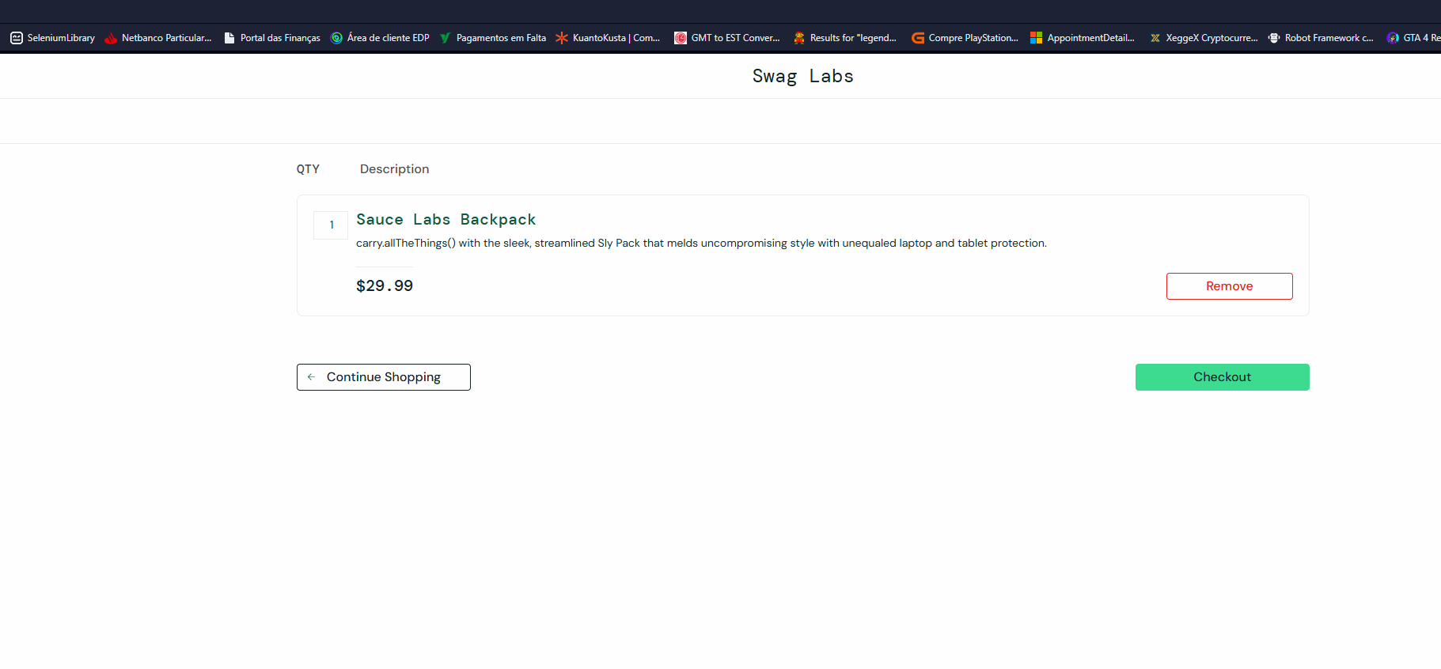
TC10 | Adicionar item ao carrinho | Clicar em 'Add to cart' | Selecionar item e clicar | Botão muda para 'Remove' e carrinho é atualizado | Passou
TC11 | Acessar o carrinho | Verificar se o carrinho abre corretamente | Clicar no ícone do carrinho | Página do carrinho é exibida | Passou
TC12 | Remover item do carrinho | Remover produto previamente adicionado | Clicar em 'Remove' | Item desaparece da lista | Passou
TC13 | Verificar persistência dos itens | Verificar se itens permanecem após navegação | Adicionar item, navegar e voltar | Itens ainda listados no carrinho | Passou
TC14 | Iniciar checkout | Verificar se inicia corretamente | Clicar em 'Checkout' | Exibição da tela de informações | Passou
TC15 | Your Information - Preencher dados obrigatórios | Validar preenchimento correto | Nome, sobrenome, Codigo postal | Prosseguir para resumo | Passou
TC16 | Your Information - Campos obrigatórios em branco | Tentar avançar sem preencher | Campos vazios | Mensagem de erro de obrigatoriedade | Passou
TC17 | Finalizar compra com sucesso | Completar o fluxo de compra | Preencher e clicar 'Finish' | Mensagem: 'THANK YOU FOR YOUR ORDER' | Passou
TC18 | Cancelar compra | Clicar em 'Cancel' durante checkout | Botão 'Cancel' | Retorno à página de produtos | Passou | Obs: Validar se fluxo esta ideal (Feature)
TC19 | Verificar menu lateral | Abrir e validar o menu | Clicar no botão de menu | Exibição das opções de menu | Passou
TC20 | Logout do usuário | Validar logout | Menu → Logout | Redireciona para tela de login | Passou
TC21 | Responsividade da página | Verificar exibição em tamanhos diferentes | Reduzir/alterar o tamanho da janela | Layout adaptável e sem quebras | Passou
TC22 | Acessibilidade básica | Verificar acessibilidade | Usar Tab, Alt, Aria tags | A navegação via teclado funciona adequadamente | BLOQUEADO | Obs: Dificil visualização do campo/botao selecionado

 | Total | 22
 | Falhou | 1
 | Passou | 19
 | Bloqueados | 2

ID | Titulo | Descrição | Severidade | Anexos
1#BUG | Formato do valor esta incorreto | Ao acessar a pagina de produto, destacamos que o valor esta fora do padrao solicitado | Medio | Evidencia:


2#BUG | Navegaçao por TAB | Nao ha retorno visual para o campo/botao em destaque | Baixa

